关系图
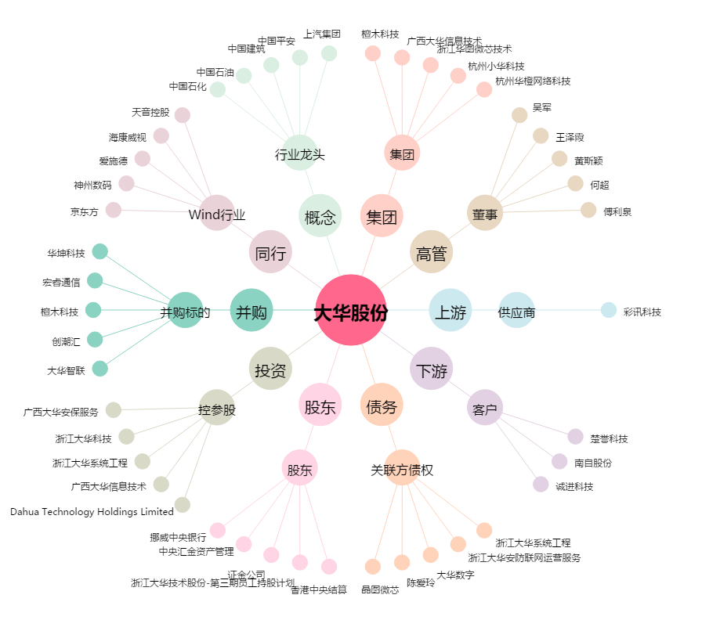
大华股份[002236.SZ] - 关系概览图

